〔災害要件なし〕交付申請書 総括表
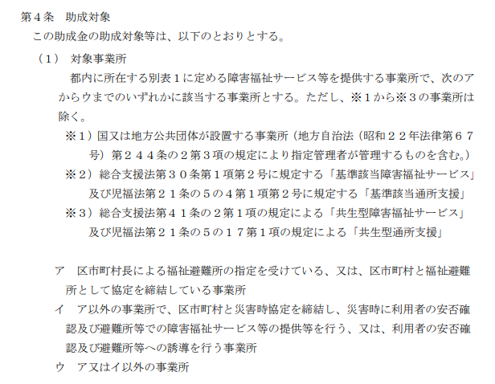
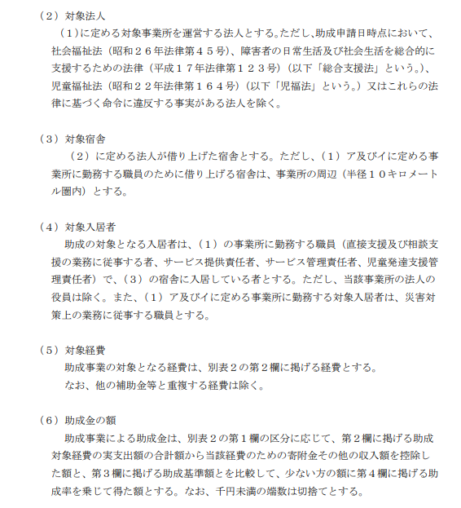
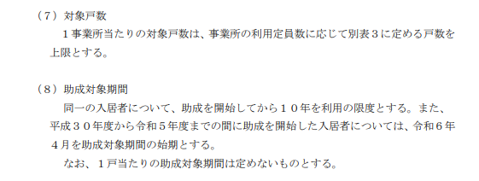
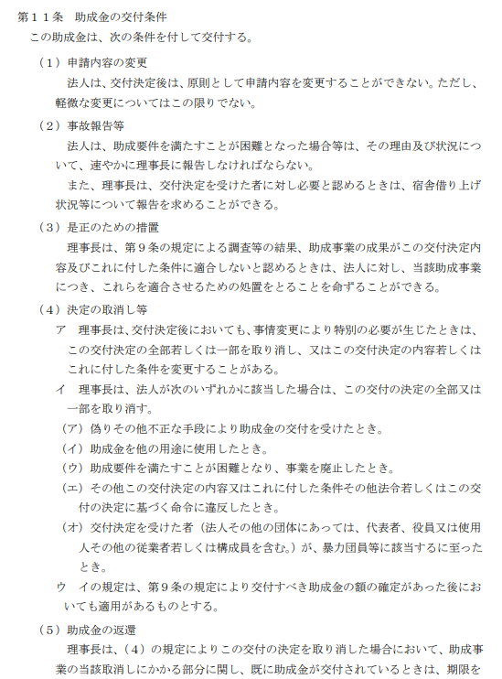
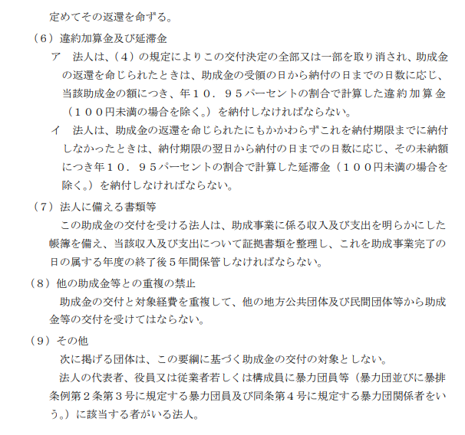
抜粋
公益財団法人東京都福祉保健財団 理事長 殿 |  |  |  |  |  |  | ウ・第1号様式
 |  |  |  |  |  |  | 年 月 日

実印
 |  |  |  | 法 人 名
 |  |  |  | 所 在 地
 |  |  |  | 代 表 者 職 ・氏 名
 |  |  |  | ◆通知文送付先が上記法人所在地と異なる場合は、以下に記入してください。
 |  |  |  | 送 付 先 住 所 |  | 〒

令和７年度 東京都障害福祉サービス等職員宿舎借り上げ支援事業 交付申請書 【災害要件なし事業所】

標記について、令和７年度東京都障害福祉サービス等職員宿舎借り上げ支援事業助成金交付要綱第６条に基づき、下記のとおり
関係書類を添えて申請します。本申請は、同要綱第４条に定める助成対象について申請していることを誓約します。また、申請に
おいて、同要綱第１１条（８）に定める他の助成金等と重複して交付を受けていないこと、及び同要綱第１１条（９）に定める該当の
者がいないことも併せて誓約します。万一、申請の内容に偽りその他の不正等があった場合は助成金の申請を取り下げ、また、
申請の内容に偽りその他の不正等が助成金支給後に発覚した場合は助成金を返還します。

記

1 | 助成金交付申請額 金 |  | 0 |  |  | 円

2 | 内訳及び添付書類
（１）内訳
 |  | 事業所名 |  |  | 助成対象額
 | 1 |  |  |  |  |  |  | 円
 | 2 |  |  |  |  |  |  | 円
 | 3 |  |  |  |  |  |  | 円
 | 4 |  |  |  |  |  |  | 円
 | 5 |  |  |  |  |  |  | 円
 | 6 |  |  |  |  |  |  | 円
 | 7 |  |  |  |  |  |  | 円
 | 8 |  |  |  |  |  |  | 円
 | 9 |  |  |  |  |  |  | 円
 | 10 |  |  |  |  |  |  | 円
 | 合 計 |  |  |  | 0 |  |  | 円
 | ・ | 事業所が11か所以上あり、１枚に書ききれないときには、（別紙）事業所別内訳書を使用してください。

（２）添付書類
 | ① 交付申請書（災害要件なし事業所別） [ウ・第1号-2様式] |  |  |  |  |  | 財団記入欄
 | ② 交付申請書（宿舎別）[ウ・第1号-3様式]
 | ③ 交付申請書(雇用状況等)[ウ・第1号-4様式]
 | ④ 添付書類（提出書類一覧にある必要書類）

 |  |  |  |  |  |  |  |  | 〔障害・災害要件なし〕令和7年度

記入例
記入例 ①
職名も記入
通知文の送付先を法人所在地ではなく、事業所等とする場合に記入（未記入の場合は法人所在地に送付します）
公益財団法人東京都福祉保健財団 理事長 殿 |  |  |  |  |  |  | ウ・第1号様式
 |  |  |  |  |  |  | 令和7年１１月２０日
印鑑証明と一致
実印
押印前に必ずお読みください。要綱は助成金の手引に掲載しています。
実印
実印
 |  |  |  | 法 人 名 | ○○〇法人 ○○○○○○
 |  |  |  | 所 在 地 | 東京都新宿区西新宿〇ー♢ー△
 |  |  |  | 代 表 者 職 ・氏 名 | 理事長 総合 正男
 |  |  |  | ◆通知文送付先が上記法人所在地と異なる場合は、以下に記入してください。
 |  |  |  | 送 付 先 住 所 |  | 〒
「印鑑証明書」と同じ印

令和７年度 東京都障害福祉サービス等職員宿舎借り上げ支援事業 交付申請書 【災害要件なし事業所】

標記について、令和７年度東京都障害福祉サービス等職員宿舎借り上げ支援事業助成金交付要綱第６条に基づき、下記のとおり
関係書類を添えて申請します。本申請は、同要綱第４条に定める助成対象について申請していることを誓約します。また、申請に
おいて、同要綱第１１条（８）に定める他の助成金等と重複して交付を受けていないこと、及び同要綱第１１条（９）に定める該当の
者がいないことも併せて誓約します。万一、申請の内容に偽りその他の不正等があった場合は助成金の申請を取り下げ、また、
申請の内容に偽りその他の不正等が助成金支給後に発覚した場合は助成金を返還します。
⚠︎助成額は交付申請書により決定した交付予定額を超えられない点にご留意のうえ交付申請書を作成してください。
実績報告時の助成対象額がこの金額を上回った場合でも、追加の交付はできません。
記

1 | 助成金交付申請額 金 |  | 2,012,000 |  |  | 円

[Ａ]
2 | 内訳及び添付書類
（１）内訳
 |  | 事業所名 |  |  | 助成対象額
 | 1 | 障害者支援施設とうきょう園 |  |  | 2,012,000 |  |  | 円
 | 2 |  |  |  |  |  |  | 円
事業所ごとに記入
ウ・第１号－２様式が1枚の場合は、1番のみ記入
 | 3 |  |  |  |  |  |  | 円
 | 4 |  |  |  |  |  |  | 円
 | 5 |  |  |  |  |  |  | 円
 | 6 |  |  |  |  |  |  | 円
ウ・第１号－２様式
「１ 助成対象額」を転記
 | 7 |  |  |  |  |  |  | 円
 | 8 |  |  |  |  |  |  | 円
 | 9 |  |  |  |  |  |  | 円
 | 10 |  |  |  |  |  |  | 円
 | 合 計 |  |  |  | 2,012,000 |  |  | 円
 | ・ | 事業所が11か所以上あり、１枚に書ききれないときには、（別紙）事業所別内訳書を使用してください。

（２）添付書類
 | ① 交付申請書（災害要件なし事業所別） [ウ・第1号-2様式] |  |  |  |  |  | 財団記入欄
 | ② 交付申請書（宿舎別）[ウ・第1号-3様式]
 | ③ 交付申請書(雇用状況等)[ウ・第1号-4様式]
 | ④ 添付書類（提出書類一覧にある必要書類）

 |  |  |  |  |  |  |  |  | 〔障害・災害要件なし〕令和7年度

